Sheet
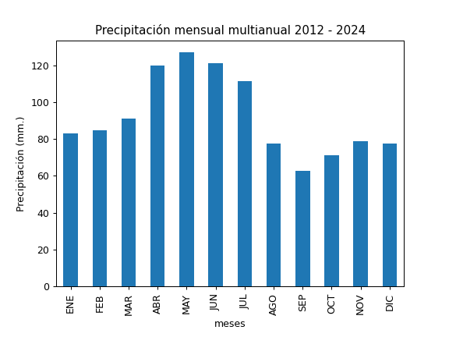
REGISTRO MULTIANUAL MENSUAL DE PLUVIOMETRÍA
ESTACIÓN: |  | SALVE FACCHA ALTO
CÓDIGO: |  | P68
COORDENADAS: |  | Latitud (WGS84 TMQ): 9974088
 |  | Longitud (WGS84 TMQ): 536742
ELEVACIÓN: |  | 3919 msnm.

PRECIPITACIÓN MENSUAL

AÑO | ENE | FEB | MAR | ABR | MAY | JUN | JUL | AGO | SEP | OCT | NOV | DIC | TOTAL
2012 |  | 112.3 | 65.2 | 124 | 98.6 | 72.5 | 75.2 | 68.7 | 22.8 | 64.3 | 45.9 | 58.5
2013 | 65.8 | 170.1 | 77.5 | 86.2 | 147.8 | 45.6 | 99.2 | 78.4 | 65 | 85.7 | 79.2 | 28.8
2014 | 90 | 19.7 |  |  | 137.6 | 151.6 | 119.9 | 79.2 | 87.4 | 95.3 | 74.2 | 90
2015 | 72.7 | 47.6 | 66.6 | 123.8 | 98.6 | 125.9 | 150.1 | 71.7 | 27.2 | 57 | 74.9 | 40.1
2016 | 36 | 72.9 | 109.4 | 162.3 | 123 | 141.7 | 78.1 | 42.6 | 90.8 | 53.7 | 48.6 | 60.3
2017 | 144.6 | 64.7 | 128.6 | 75.1 |  |  | 36.3 | 106 | 64.5 | 72.9 | 79.4 | 83.5
2018 | 138.4 | 44.8 | 58.4 | 99.6 | 129.5 | 118.4 | 97.1 | 81.7 | 68.5 | 25.6 | 91 | 107.7
2019 | 77.2 | 144 | 51.5 | 135.4 | 157.8 |  |  | 58.4 | 55.5 | 80 | 112.4 | 76
2020 | 62.8 | 82.9 | 55.3 | 85.2 | 119.1 | 143.5 | 165 | 69.6 | 77.3 | 68.2 | 133.5 | 81.3
2021 | 79.6 | 127 | 132 | 149.3 | 129 | 139.9 | 124.2 | 75.3 | 92.4 | 123.5 | 53.5 | 82.5
2022 | 49.8 | 53.8 | 114 | 118.1 | 119.9 | 153.9 | 150.2 | 111.5 | 54.8 | 101.6 |  | 75.8
2023 | 114 | 83.8 | 146.6 | 125.5 | 111.2 | 103.2 | 136.6 | 95.8 | 36.6 | 52.8 | 108.9 | 119.7
2024 | 66.7 | 78.7 | 86.8 | 155 | 152.8 | 136.6 | 102.4 | 70.9 | 75.5 | 46.3 | 42.5 | 103.7

PROM
MAX
MIN

